Marketingproces (stappen)
Proces Marketingkalender in 6 stappen (vernieuwd)

1. | Vaststelllen jaarkalender ATL
2. | Kwartaalinvulling thema/categoriefocus/propositie
3. | Kwartaalinvulling BTL-channels (nieuwe stap)
4. | Maandplanning definitief
5. | Van maandplanning naar campagne (wekelijks design)
6. | Evaluatie (nader te bepalen invulling)

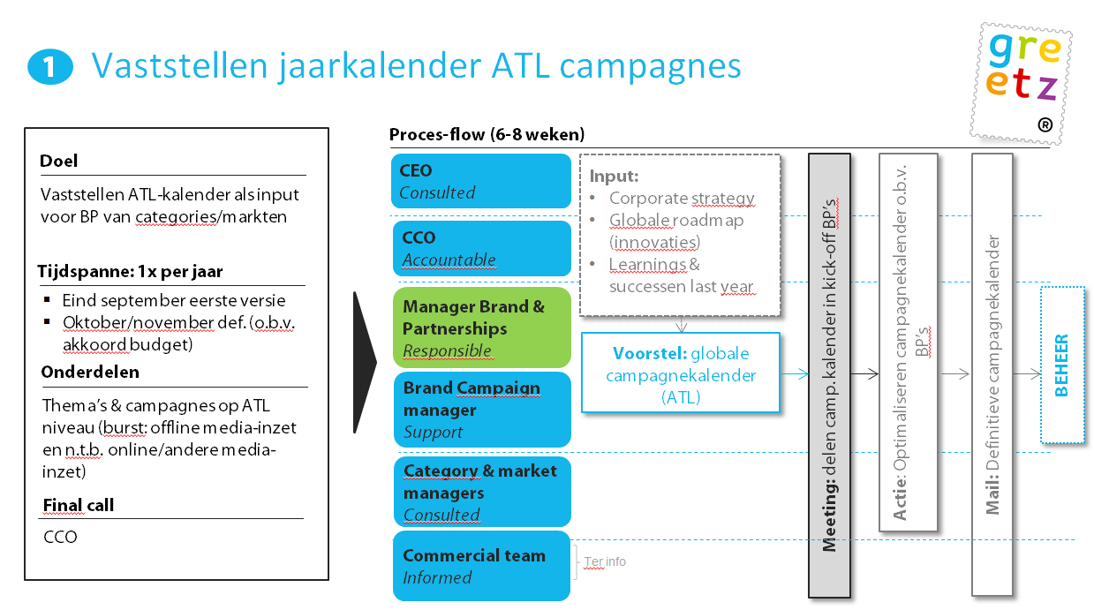
 | 1.

 | 2.
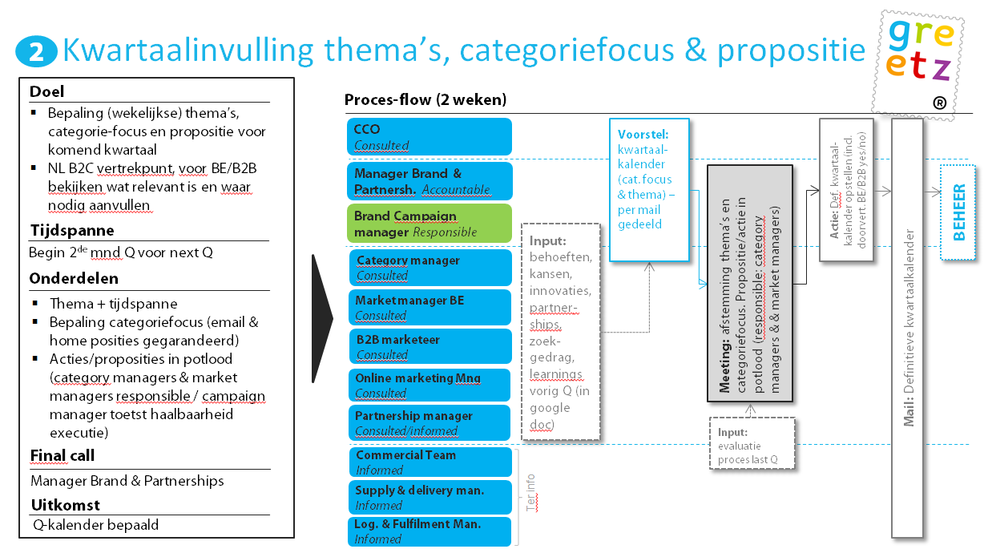

 | 3.
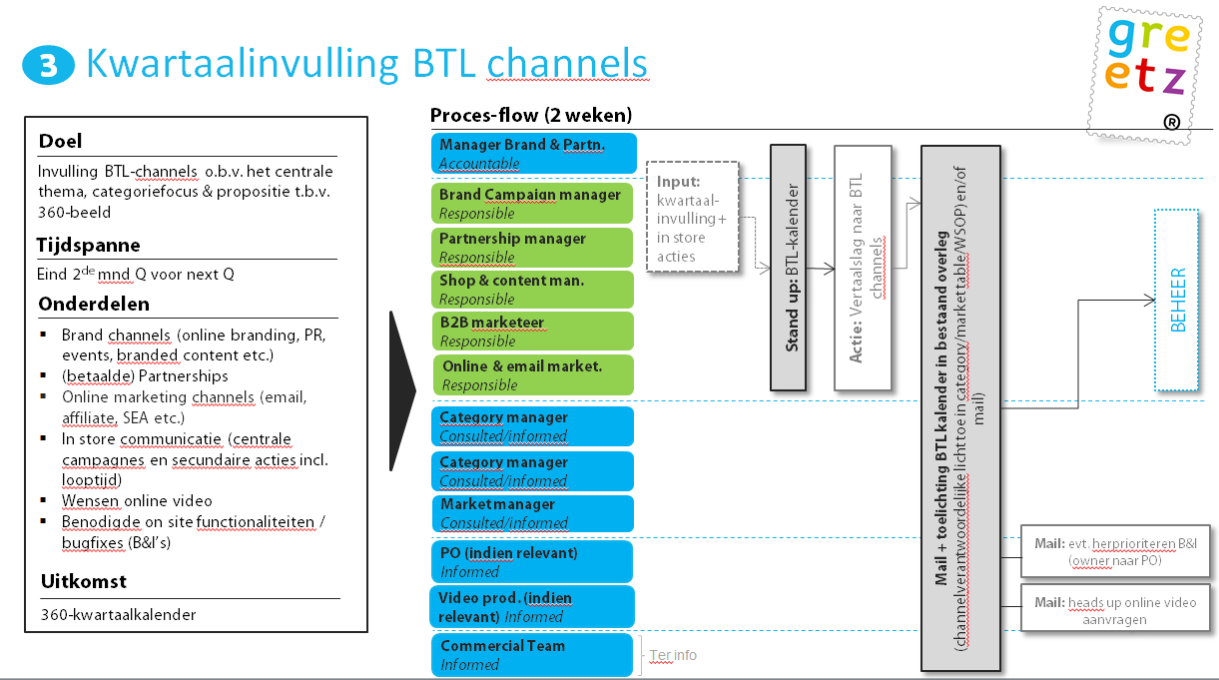

 | 4.
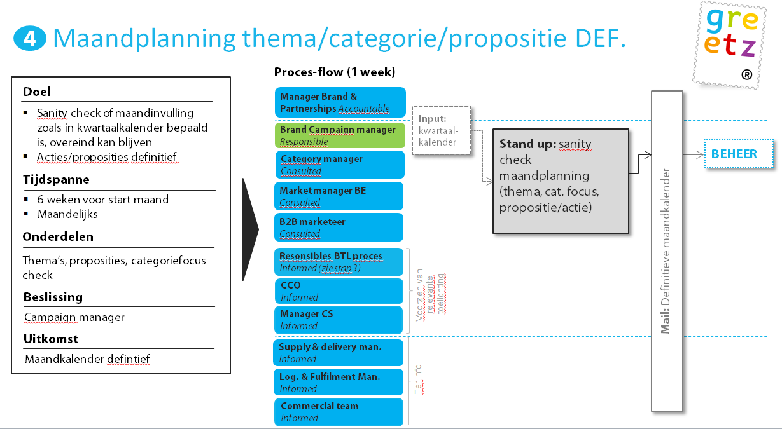

 | 5.
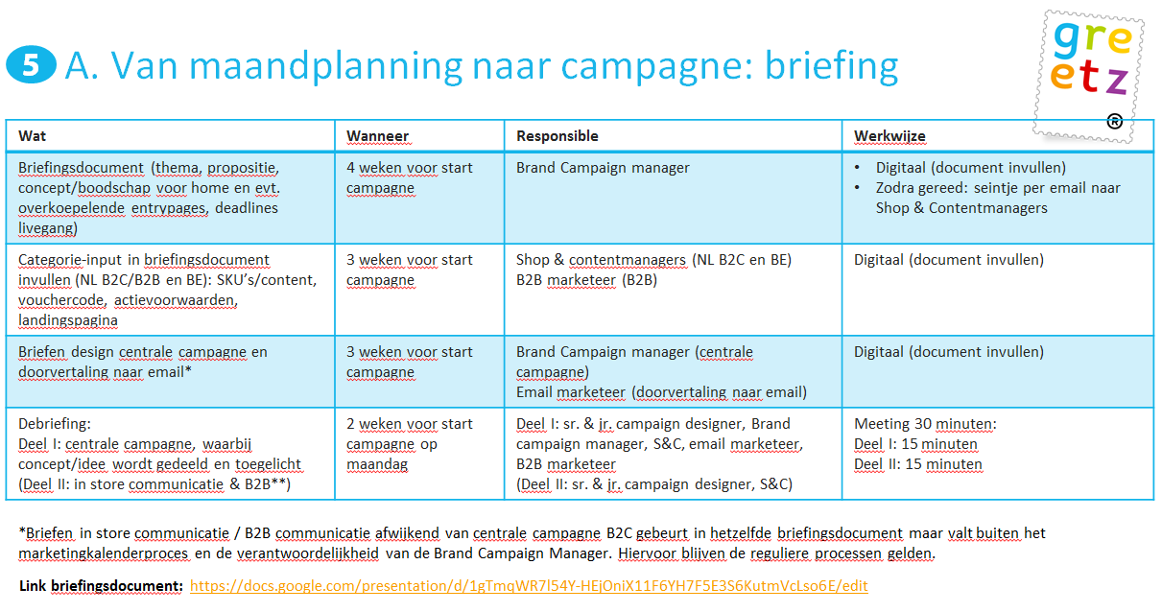

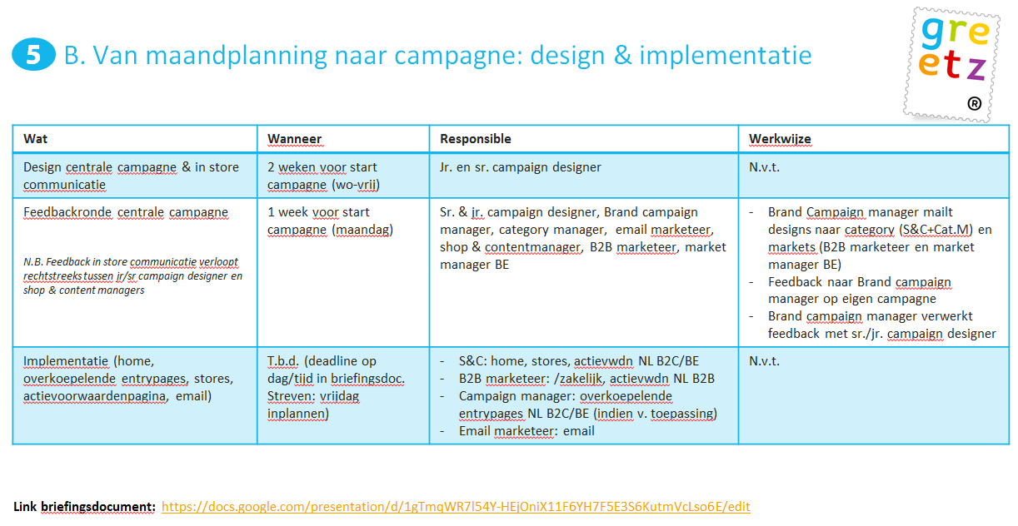

 | 6.
 | Google doc evaluatie

